关系图
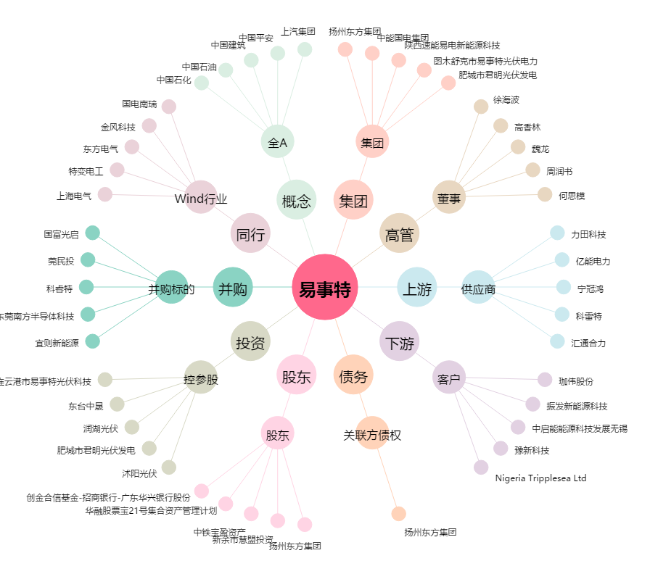
易事特[300376.SZ] - 关系概览图

